L Sol D
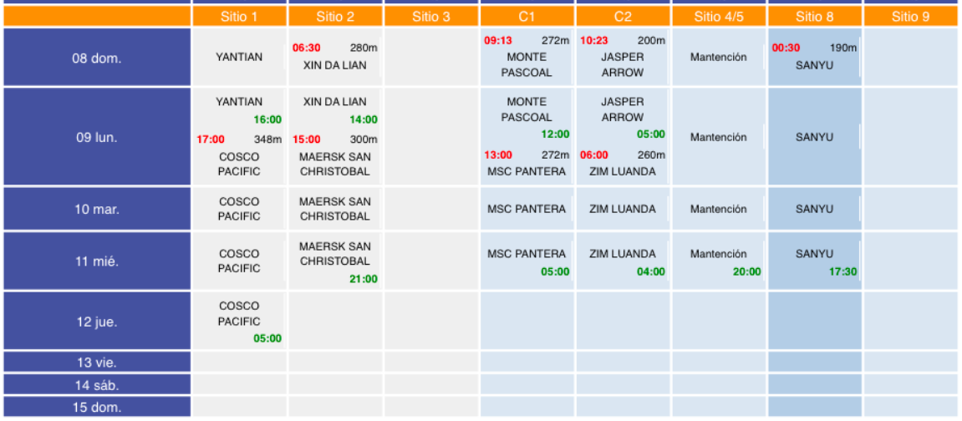
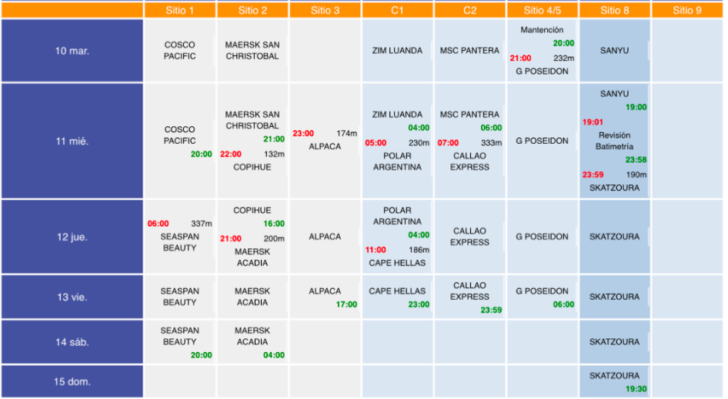
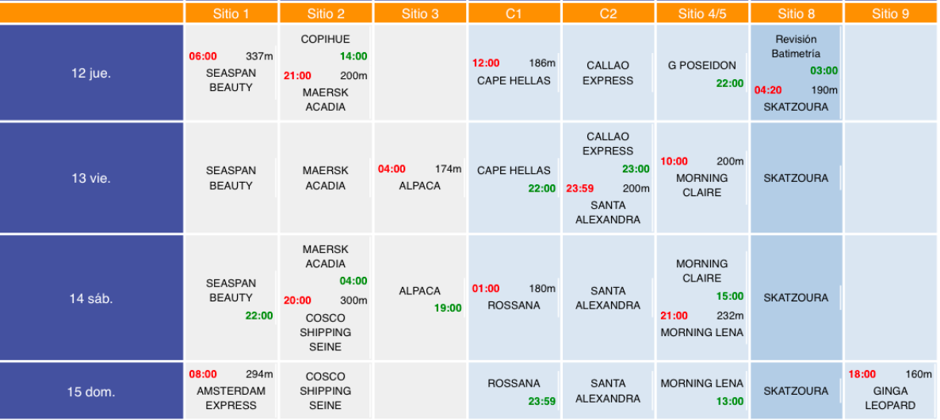
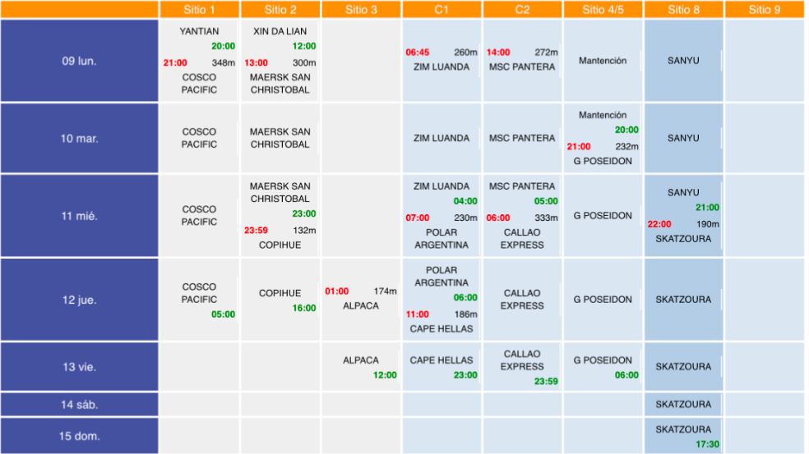
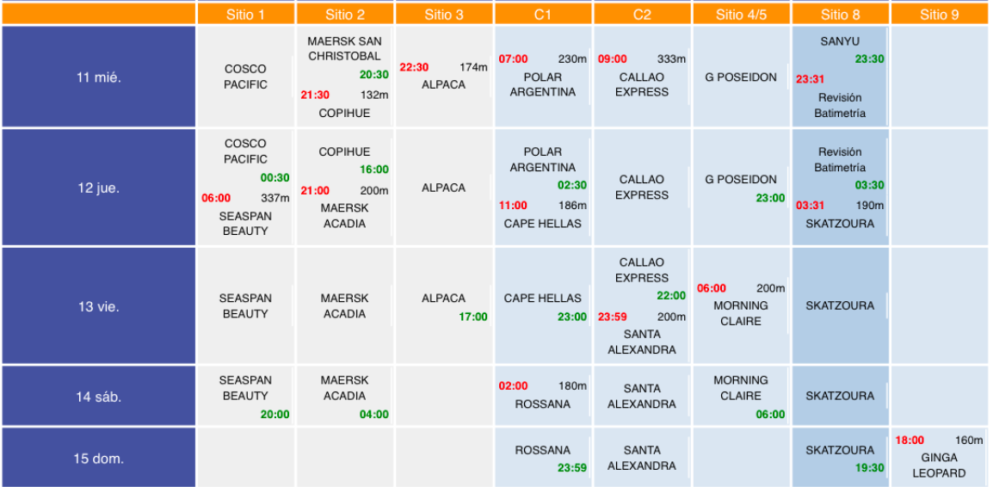
E.T.A. | Nave | Programadas | Operadas | Terminal | Emp. muellaje | Carga | Detalle | Cantidad | Operación
11/29/24 | ROSSANA |  | X | DP World | MUELLAJE PCE | Granel sólido | Clinker | 37000 tons | DESEMBARQUE
11/30/24 | MSC VIVIENNE |  |  | MUELLAJE STI | Contenedores | Contenedores | 2400 un | DESEMBARQUE
12/4/24 | JASPER ARROW | X | X | DP World | MUELLAJE PCE | Fraccionada | Automotores | 1790 un | DESEMBARQUE | COSCO SHIPPING SEINE
12/4/24 | MONTE PASCOAL | X | X | DP World | PCE | Contenedores | Contenedores | 1000 un | EMBARQUE | CAPE HELLAS
12/7/24 | CONCORD TRADER |  |  | TERQUIM S.A. | Granel líquido | Granel líquido | 15000 tons | EMBARQUE
12/7/24 | ALPACA |  | X | TERQUIM S.A. | Granel líquido | Granel líquido | 22000 tons | EMBARQUE
12/7/24 | YANTIAN | X | X | STI | MUELLAJE STI | Contenedores | Contenedores | 800 un | DESEMBARQUE
12/8/24 | XIN DA LIAN | X | X | STI | MUELLAJE STI | Contenedores | Contenedores | 500 un | DESEMBARQUE
12/8/24 | SANTA ALEXANDRA |  | X | DP World | MUELLAJE PCE | Granel sólido | Otro | 18000 tons | EMBARQUE
12/9/24 | ZIM LUANDA | X | X | DP World | MUELLAJE PCE | Contenedores | Contenedores | 500 un | EMBARQUE
12/9/24 | COSCO PACIFIC | X | X | STI | MUELLAJE PCE | Contenedores | Contenedores | 500 un | EMBARQUE
12/9/24 | MAERSK SAN CHRISTOBAL | X | X | STI | MUELLAJE STI | Contenedores | Contenedores | 1200 un | EMBARQUE
12/9/24 | MSC PANTERA | X | X | DP World | MUELLAJE PCE | Contenedores | Contenedores | 1250 un | DESEMBARQUE
12/10/24 | G POSEIDON |  |  | DP World | MUELLAJE PCE | Fraccionada | Automotores | 1800 un | DESEMBARQUE
12/10/24 | POLAR ARGENTINA |  | X | PCE | MUELLAJE PCE | Contenedores | Contenedores | 400 un | EMBARQUE
12/10/24 | COPIHUE |  | X | STI | MUELLAJE STI | Contenedores | Contenedores | 150 un | DESEMBARQUE
12/11/24 | CALLAO EXPRESS |  | X | DP World | MUELLAJE PCE | Contenedores | Contenedores | 1500 un | DESEMBARQUE
12/11/24 | MORNING CLAIRE |  |  | DP World | MUELLAJE PCE | Fraccionada | Automotores | 2445 un | DESEMBARQUE
12/12/24 | SEASAN BEAUTY |  | X | STI | MUELLAJE STI | Contenedores | Contenedores | 2850 un | EMBARQUE
12/13/24 | GLOVIS COUGAR |  |  | DP World |  | Fraccionada
12/13/24 | MAERSK ACADIA |  | X | STI | MUELLAJE STI | Contenedores | Contenedores | 450 un | DESEMBARQUE
12/13/24 | MORNING LENA |  |  | DP World | MUELLAJE PCE | Fraccionada | Automotores | 2000 un | DESEMBARQUE
12/14/24 | AMSTERDAM EXPRESS |  | X | STI | MUELLAJE STI | Contenedores | Contenedores | 400 un | EMBARQUE
12/14/24 | GARNET LEADER |  |  | DP World | MUELLAJE PCE | Fraccionada | Automotores | 1850 un | DESEMBARQUE

L Sol 8d
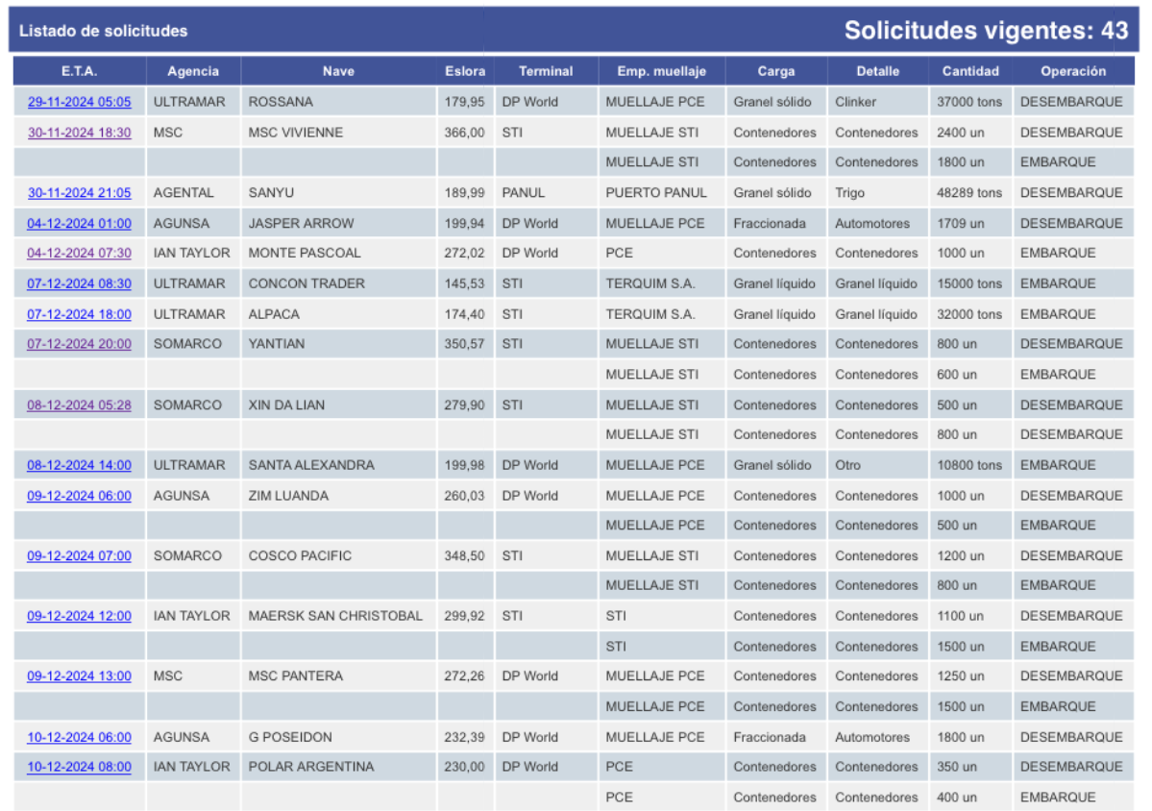
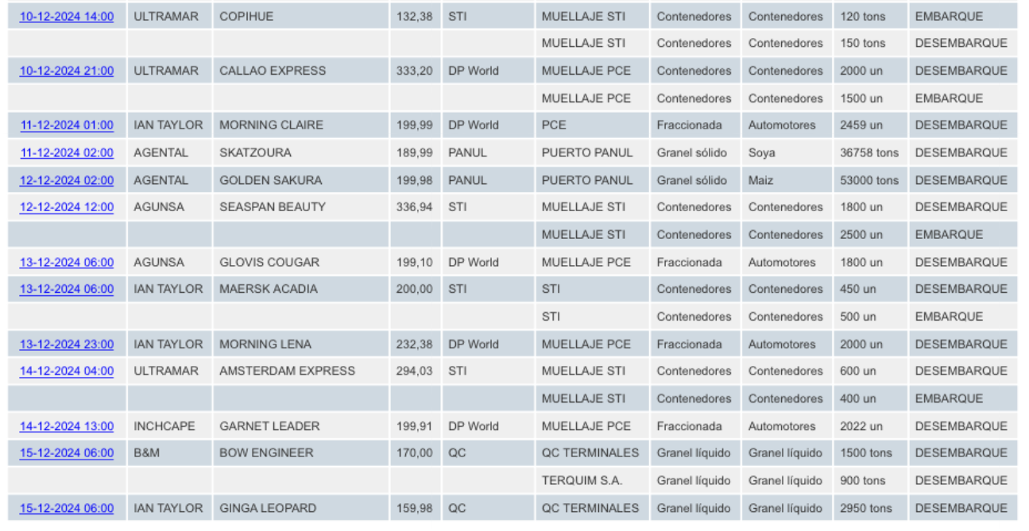
E.T.A. | Nave | Programadas | Operadas | Terminal | Emp. muellaje | Carga | Detalle | Cantidad | Operación
11/29/24 | ROSSANA |  | X | DP World | MUELLAJE PCE | Granel sólido | Clinker | 37000 tons | DESEMBARQUE
11/30/24 | MSC VIVIENNE |  |  | MUELLAJE STI | Contenedores | Contenedores | 2400 un | DESEMBARQUE
12/4/24 | JASPER ARROW | X | X | DP World | MUELLAJE PCE | Fraccionada | Automotores | 1790 un | DESEMBARQUE | COSCO SHIPPING SEINE
12/4/24 | MONTE PASCOAL | X | X | DP World | PCE | Contenedores | Contenedores | 1000 un | EMBARQUE | CAPE HELLAS
12/7/24 | CONCORD TRADER |  |  | TERQUIM S.A. | Granel líquido | Granel líquido | 15000 tons | EMBARQUE
12/7/24 | ALPACA |  | X | TERQUIM S.A. | Granel líquido | Granel líquido | 22000 tons | EMBARQUE
12/7/24 | YANTIAN | X | X | STI | MUELLAJE STI | Contenedores | Contenedores | 800 un | DESEMBARQUE
12/8/24 | XIN DA LIAN | X | X | STI | MUELLAJE STI | Contenedores | Contenedores | 500 un | DESEMBARQUE
12/8/24 | SANTA ALEXANDRA |  | X | DP World | MUELLAJE PCE | Granel sólido | Otro | 18000 tons | EMBARQUE
12/9/24 | ZIM LUANDA | X | X | DP World | MUELLAJE PCE | Contenedores | Contenedores | 500 un | EMBARQUE
12/9/24 | COSCO PACIFIC | X | X | STI | MUELLAJE PCE | Contenedores | Contenedores | 500 un | EMBARQUE
12/9/24 | MAERSK SAN CHRISTOBAL | X | X | STI | MUELLAJE STI | Contenedores | Contenedores | 1200 un | EMBARQUE
12/9/24 | MSC PANTERA | X | X | DP World | MUELLAJE PCE | Contenedores | Contenedores | 1250 un | DESEMBARQUE
12/10/24 | G POSEIDON |  |  | DP World | MUELLAJE PCE | Fraccionada | Automotores | 1800 un | DESEMBARQUE
12/10/24 | POLAR ARGENTINA |  | X | PCE | MUELLAJE PCE | Contenedores | Contenedores | 400 un | EMBARQUE
12/10/24 | COPIHUE |  | X | STI | MUELLAJE STI | Contenedores | Contenedores | 150 un | DESEMBARQUE
12/11/24 | CALLAO EXPRESS |  | X | DP World | MUELLAJE PCE | Contenedores | Contenedores | 1500 un | DESEMBARQUE
12/11/24 | MORNING CLAIRE |  |  | DP World | MUELLAJE PCE | Fraccionada | Automotores | 2445 un | DESEMBARQUE
12/12/24 | SEASAN BEAUTY |  | X | STI | MUELLAJE STI | Contenedores | Contenedores | 2850 un | EMBARQUE
12/13/24 | GLOVIS COUGAR |  |  | DP World |  | Fraccionada
12/13/24 | MAERSK ACADIA |  | X | STI | MUELLAJE STI | Contenedores | Contenedores | 450 un | DESEMBARQUE
12/13/24 | MORNING LENA |  |  | DP World | MUELLAJE PCE | Fraccionada | Automotores | 2000 un | DESEMBARQUE
12/14/24 | AMSTERDAM EXPRESS |  | X | STI | MUELLAJE STI | Contenedores | Contenedores | 400 un | EMBARQUE
12/14/24 | GARNET LEADER |  |  | DP World | MUELLAJE PCE | Fraccionada | Automotores | 1850 un | DESEMBARQUE

